Hoja1
FICHA TÉCNICA |  |  | ARTÍCULO: | 22251 | ESCOBA MOQUETA ANDURIÑA

MONTURA: | MONTURA ESCOBA ANDURIÑA |  |  | MEDIDA: | 260x45x40-14 mm. |  |  | PESO: |  | CÓDIGO: | 02118

ALAMBRE: | ALAMBRE GALVANIZADO Nº. 3 |  |  | Ø: | 0,80 | mm. |  | PESO: | 8 gr. | CÓDIGO: | 03042

FIBRAS: | PVC NO PLUMABLE NEGRO |  |  | Ø: | 0,60 mm. | LONGITUD: | 200 mm. | PESO: | 125 gr. | CÓDIGO: | 01069

 |  |  |  | Ø: |  | LONGITUD: |  | PESO: |  | CÓDIGO:

ETIQUETAS: |  |  |  | CÓDIGO: |  |  |  |  |  | CÓDIGO:

CAJA: | CONTENIDO | 12 |  | Uds. MEDIDAS : LARGO: | 525 | mm. ANCHO: | 236 | mm. ALTO: | 343 | mm. CÓDIGO: | 90207

ESTUCHE: |  |  |  | CÓDIGO: | 03307 |  |  |  | ACONDICIONADOR O TROQUEL | CÓDIGO:

VARIOS: |  |  |  | CÓDIGO: |  | VARIOS: |  |  |  | CÓDIGO:

 | CAJAS / MANTO: | 12 |  | MANTOS / PALLET: | 7 |  | CAJAS / PALLET: | 84 |  | CEPILLOS / PALLET: | 504

 |  |  | DIMENSIONES PALLET EUROPEO: LARGO: | 1200 | mm. | ANCHO: | 800 | mm. | ALTO: | 1970 | mm.

 | CÓDIGO EAN 13: | UNIDAD: | 8412272220512 | PESO: | UNIDAD: | 0.295 | Kg. | VOLUMEN: | UNIDAD: | 2.903 | dm3.

 | CÓDIGO EAN 13: | CAJA: | 841227222551 | PESO: | CAJA: | 1.770 | Kg. | VOLUMEN: | CAJA: | 17.420 | dm3.

 | CÓDIGO DUN 14: | PALLET: |  | PESO: | PALLET: | 148.680 | Kg. | VOLUMEN: | PALLET: | 1.463 | M3.

Nº. MECHONES | 136 | CUERPO: | PLÁSTICO | FIBRA: | SINTÉTICA | ALT. FIBRA: | 95 |  | mm. SUPERF. TRABAJO : | 340x80 | mm.

 | FAMILIA: | HOGAR - INDUSTRIAL |  |  | APLICACIONES: | BARRIDO DE ALFOMBRAS Y MOQUETAS

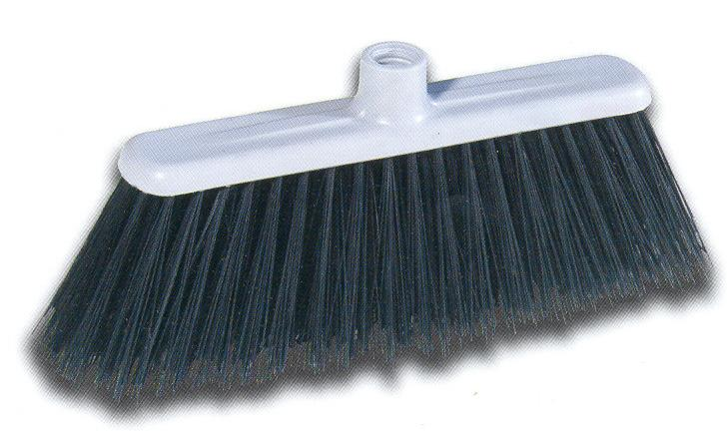
COMPLEMENTOS: |  | MANGO METÁLICO 1,20x22 (CÓDIGO 60026) ó DE 1,30 (60031)
 |  | TAMBIÉN PUEDE LLEVAR MANGO DE MADERA O DE ALUMINIO

CEPILLO CON MONTURA DE PLÁSTICO Y |  |  |  |  | COLORES MONTURA:
FIBRA SINTÉTICA ESPECIAL PARA BARRER
ALFOMBRAS, MOQUETAS,
TYERRAZAS Y SUELOS DE
SUPERFICIE RUGOSA. |  |  |  |  | COLORES FIBRA:

